상품제안서
모나미 지퀀스노트A5+153아이디글로우 볼펜세트 | 상품코드: S38740

 |  |  |  |  |  |  | 02-713-8555 | www.synergygift.co.kr
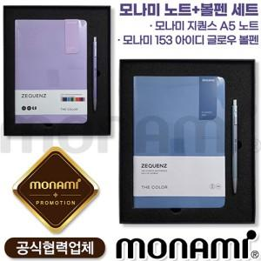

【상세/제작정보】 | <p><span style="font-size: 14pt;">※ 운임비 별도 발생 됩니다.</span></p>

【인쇄/포장옵션】 | 레이저 / 포장불가능

【공급단가】 | 수량 | 10~ | 30~ | 100~ | 300~ | 500~
*VAT별도 | 레이크블루 | 27,850원 | 26,150원 | 24,900원 | 24,000원 | 23,600원
 | 글루미바이올렛 | 27,850원 | 26,150원 | 24,900원 | 24,000원 | 23,600원

【상품 URL】 | https://www.synergygift.co.kr:443/src/goods_detail.php?gdno=38740

